Alla produkter
AFR
Fråga/problem | Svar/lösning
Ställdonet/ventilen öppnar inte. | Startar fläktmotorn? Är ställdonet anslutet på rätt ställe, dvs på L-out och N på det "lilla kretskortet" ? Sitter kontaktdonen ordentligt?
Kan man förlänga/dra ut givaren? | Ja.
AFR fungerar inte alls. | Kontrollera att samtliga snabbkontakter på kretskortet sitter ordentligt.
 | kontrollera säkringen.

AIR GENIO
Problem | Svar/lösning
Fläkten startar inte när porten öppnas. | Kontrollera att dörrkontakten är korrekt ansluten och att dörrkontakt är aktiverad i meny 30.
Ger ingen värme på sommaren. | Aktivera sommarvärme tillåten i meny 28.
Fläkten stänger aldrig av. | Aktivera "dörr stängd fläkt av" i fläktinställningar.
Omvänd funktion på dörrkontakt. | Det går att invertera kontakten i meny 02.
Larmar på givarfel. | Kontrollera att samtliga givare är anslutna korrekt.
Larmar för filtertimer | Det är en påminnelse för rengöring. Rengör insugningsgallret och nollställ timern i meny 6.
Displayen visar bara "searching for unit" | Kontrollera kablarna mellan kretskort och panel. Eventuellt behövs ny FW.

ICAC
Ger igen värme trots varmt vatten fram. | Välj värmekälla vatten i meny 07.
Ingen spänning på L-Fan trots att den borde starta. | Kontrollera flatkabeln mellan de två kretskorten.
 | På ICAC516 - kontrollera SSR-reläet och dess kablar.
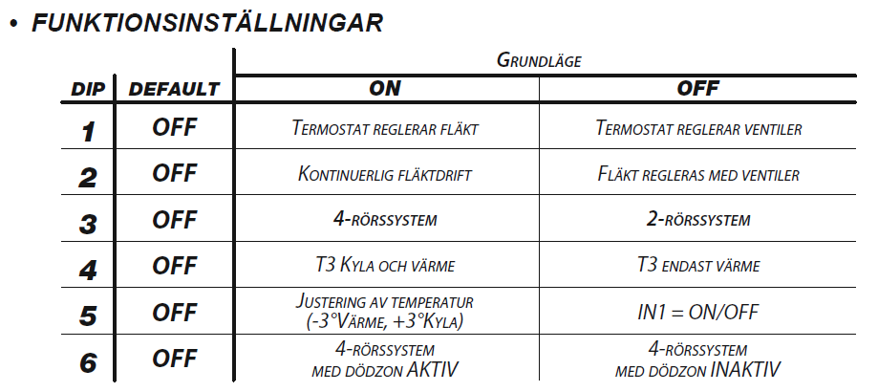
CBAUT
Problem | Svar/lösning
Ventilen öppnar inte. | Kontrollera DIP-inställningarna. DIP3 ON för 4-rörssystem.
Fläkten går kontinuerlingt | Kontrollera DIP-inställningarna. Rek. DIP2 OFF
Regleringen är helt död. | Kontrollera att samtliga skruvar är åtdragna.
Endast 2 av 3 fläktlägen fungerar | Kontrollera att samtliga skruvar är åtdragna.
 | Kontrollera att kabeln för vald hastighet är sammankopplad från kopplingsplint till motorns transformator.

 | MIN = Röd
 | MED = Orange
 | MAX = Svart

Var skall tempgivaren placeras? | Vid luftintaget.

CBT
Problem | Svar/lösning
Fläkten startar inte.
Utan ventil: | Bygla 11,12 och 12,13
Värmedrift: | Bygla 11,12
Kyldrift: | Bygla 11,13
Regleringen är helt död. | Kontrollera att samtliga skruvar är åtdragna.
Endast 2 av 3 fläktlägen fungerar | Kontrollera att samtliga skruvar är åtdragna.
 | Kontrollera att kabeln för vald hastighet är sammankopplad från kopplingsplint till motorns transformator.

 | MIN = Röd
 | MED = Orange
 | MAX = Svart

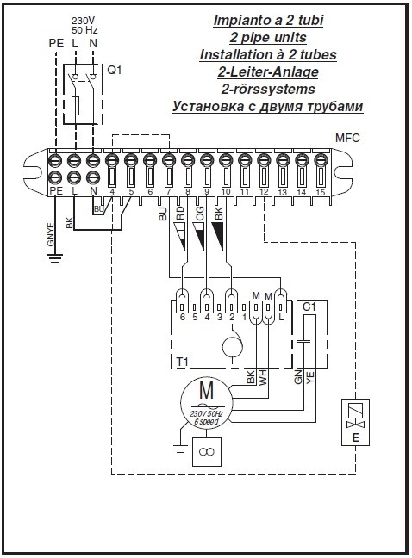

Var skall tempgivaren placeras? | Vid luftintaget.

CFF CB-TOUCH
Problem | Svar/lösning
Vissa segment i displayen tänds inte. | Byt ut CB-touch.
Fläkten startar inte, indikerar T"x" | Begränsningstermostaten förhindrar start om vattentempen ej är tillåten. På första batchen CFF var en T3-givare monterad i vattenbatteriet.
 | I stömlöst läge, ta loss T3-givaren från dess kontakt på kretskortet.
Fläkten går hela tiden | Sätt DIP 1 i läge ON

CRCMV
Problem | Svar/lösning
Läckage från vattenbatteriet. | Förmodad sönderdragning på grund av att man inte använt mothåll.
 | Nytt vattenbatteri skickas mot betalning. Garantifrågan utreds senare.
Skrapande ljud. | Fläkthjulet tar sannolikt emot i ytterkant.
 | Testa att trycka in fläkthjulet. Eventuellt behöver man byta motorn.
Hela fläktkonvektorn vibrerar. | Nytt motorpaket behövs.
Kondensvattnet stannar kvar i tråget. | Är aggregatet monterat med lutning, 8 mm mot dropptrågsidan? Har dräneringsslagen en lutning på minst 3 cm/m?

CVPT
Problem | Svar/lösning
Fläkten stannar aldrig. | Sätt DIP 1 på ON för samtidig reglering av fläkt och ventil.
Fläkten startar inte. | Vad är det för temperatur på inkommande vatten? T3 givaren förhindrar start om vattentemperaturen är för låg. Ta eventuellt bort T3-givaren i strömlöst läge.
Det blir varmare eller kallare än inställt börvärde. | Det beror på att aggregatet utför en luftblandningsprocedur med jämna mellanrum. Ventilen är öppen under tiden som blandning pågår. Om det är ett stort problem för kund kan man byta reglering till TMB + adapter 3021273.
Fjärrkontrollen reagerar inte. | Är IR-ögat korrekt monterat? Det förekommer att man missar att placera IR-ögat på dess plats och att det ligger kvar i plastpåsen innanför höljet.
 | Trycker du på ON/SEND när du skickar ett kommando? Fungerar ON/OFF? Ibland hjälper det att ha ur batterierna i 5-10 min.
Kan man styra cirkulationspumpen på/av? | Kopplas in på ventilutgången, viktigt att montera ett relä emellan FLKV och cirkulationspumpen. (gäller alla Sabiana)
Var monteras rumsgivaren | Den monteras vid luftinsuget på fläktkonvektorn

REGIN, FCR, LVR
Fråga/problem | Svar/lösning
Vilket schema skall man koppla efter? | Oftast "Inkoppling för modell RCF-230CTD-EC (change-over) "
Jag har dubbla ventiler men bara den ena öppnar. | Kontrollera att parameter 1 är satt till "3" (4-rörssystem)

MBS
Problem | Svar/lösning
Fläkten stannar aldrig. | Kontrollera DIP-inställningarna och välj samtidig reglering av fläkt och ventil. DIP 5.
Ventilen öppnar inte. | Ställdonet är kanske inte inkopplat till MBS utan direkt på fläktkonvektorns kopplingsplint? Eller så är DIP 2 på ON?
Fläkten startar inte. | Har fläktkonvektorn en AC- eller EC-motor? Välj AC eller EC med jumper J2.
Ologisk reglering. | Vilken givare används? T1 på MBS eller reglerpanelens interna givare?
 | Kontrollera och ställ in önskad funktion med DIP-switcharna.

MODBUS SABIANA
Problem | Svar/lösning
Jag får inte kontakt via modbus. | Troligtvis fel kommunikationsmetod. Sabiana använder HEX.
 | Maila Sabianas modbusanvisning till kund. I den finns exempel på de vanligaste taggarna/funktionerna.
 | G:\Produkter\Fläktkonvektorer Sabiana\Styrningar\Modbus\modbus sabiana FAN COIL EXT v0.14_ENG.pdf

 | DEC to HEX Converter
 | www.binaryhexconverter.com/decimal-to-hex-converter

 | Vanliga adresser SKECMMB
 | G:\Produkter\Fläktkonvektorer Sabiana\Styrningar\Modbus\Vanliga Modbusfrågor SKECMMB.pdf

MODBUS 2VV
Problem | Svar/lösning
Jag får inte kontakt via modbus. | Testa att göra en SW reset, vilket är nödvändigt efter att man har gjort ändringar i modbusmenyerna.
Modbus kopplas ifrån. | Viktigt att man använder twisted pair-kabel. Kontrollera att GND är ansluten och att man använder samma jordpunkt till hela anläggningen.
Jag behöver hjälp att hitta rätt adresser. | Maila Modbuslistan till kund samt eventuellt SimpleModbusTutorial.
 | G:\Produkter\Reglerutrustning\AirGenio\ModBus\2VV_AirGENIO_Modbus_RTU_TCP Manual.PDF
 | G:\Produkter\Reglerutrustning\AirGenio\ModBus\SimpleModbusTutorial.exe
 | Ta hjälp av 2VV om man fortfarande inte lyckas lösa problemet.
Larmar om fel på utegivare. | Testa att skriva värdet oftare, var tionde sekund rekommenderas.

 | Vanliga taggar:
 | Write setpoint = 21003
 | Read setpoint = 18019
 | Summarlarm = 18001 bit7

SAV AC
Problem | Svar/lösning
Fläkten går åt fel håll. | Nollan är felkopplad. Kontrollera mot schema i motorns kopplingsbox.
Vattenbatteriet blir inte varmt över hela ytan. | Aggregatet ger den effekt som utlovas. Att batteriet inte blir jämnvarmt över hela ytan är inget fel, utan beror på olka faktorer såsom flöde, insugningstemperatur samt motorns hastighet.
Aggregatet slamrar. | Motorns fläktvingar tar emot. Centrera motorn och testa igen.
Aggregatet ger ingen värme trots att ventilen öppnar. | Vattenbatteriet är troligtvis igensatt av smuts. Regelbunden rengöring krävs. Komplettera med filter.

SAV EC
Problem | Svar/lösning
Fläkten går inte igång. | Förmodligen felkopplat. Gul och svart kabel på motorn används för att ansluta 0-10V-signalen från regulatorn.
Vattenbatteriet blir inte varmt över hela ytan. | Aggregatet ger den effekt som utlovas. Att batteriet inte blir jämnvarmt över hela ytan är inget fel, utan beror på olka faktorer såsom flöde, insugningstemperatur samt motorns hastighet.
Aggregatet slamrar. | Motorns fläktvingar tar emot. Centrera motorn och testa igen.
Aggregatet ger ingen värme trots att ventilen öppnar. | Om flödet/trycket är ok är troligtvis vattenbatteriet igensatt av smuts. Regelbunden rengöring krävs. Komplettera med filter.
Ett vinande ljud uppstår. | Kontrollera luftriktarna.
Ett vinande ljud uppstår från motorn. | EC-motorer har en annan ljudbild jämfört med AC-motorer.
 | Om motorn snurrar lätt och fritt är det normalt inget fel. Om det är ett visst motstånd kan det bli aktuellt att byta motor - även så om motorn blir onormalt varm.

 | G:\Produkter\Luftvärmare\SAVANA EC\EC inkoppling.pdf

SKECM
Fråga/problem | Svar/lösning
Var ansluter man ställdonet för kyla? | På de nya korten från 2021 ansluter man på NC/C på P.ALM enligt option 3 i manualen.
 | G:\Produkter\Fläktkonvektorer Sabiana\Skystar\Ställdon nya SKECM-kretskortet.pdf
Fläkten startar inte. | Vad är det för spänning fram till kretskortets plintar A+,A- (0-10V)?
 | Om det är spänning fram och fläkten ändå inte startar behöver man byta inverterkort.
 | Det är lätt att testa inverterkortet med ett vanligt 9V-batteri.
 | G:\Produkter\Fläktkonvektorer Sabiana\Skystar\Köra EC med 9V batteri.jpeg
Ett skrapande ljud uppstår. | Fläkthjulet tar förmodligen emot huvudkondenstråget.
 | Lossa kondenstråget och kontrollera att motor och fläkthjul är balanserade.
 | Det förekommer att motorn hamnar ur position ibland - särskilt vid oaktsam hantering under transport eller installation.
Ett brummande ljud uppstår. | Det är kondenspumpen som kör sin motioneringsprocedur.
 | Det går att avaktivera motioneringen (instruktion finns på servern).
 | G:\Produkter\Fläktkonvektorer Sabiana\Skystar\Anvisningar\Motionering av kondenspump.docx
 | Det går bra att installera en extern brytare eller timer för att tillfälligt stänga av motioneringen.
Var ansluter jag den trådlösa fjärrkontrollen? | Det går inte att använda en trådlös fjärrkontroll till SKECM. SKECMMB krävs (grossisterna har inte alltid bra koll på detta).
Kondensskålen blir full, pumpen tömmer inte kondens | Flera saker kan orsaka detta. Det vanligaste/mest troliga är att det är damm som sätter igen pumpen eller slangen. Rengöring av kondensskål och avledning ska göras årligen.
 | Andra orsaker kan vara: för stor lyfthöjd, Flotören har hängt sig, fel på pumpkort, bakfall på kondensledning. Be kunden testa genom att hälla vatten på det yttre kondenstråget samtidigt som kondensledningen får spruta fritt i tex. en hink.

SLE
Problem | Svar/lösning
Fläkten går inte igång. | Kontrollera att filterluckan är stängd och att mikrobrytaren är intryckt.
Ett gnisslande ljud uppstår. | Kontrollera att fläkthjulet snurrar fritt.
 | Eventuellt behövs en ny motor: 276975A.

SPACESAVER SS
Problem | Svar/lösning
Fläkten startar inte. | På de äldre modellerna finns en begränsningstermostat som förhindrar start om vattentemperaturen är för låg (under 42 grader).
 | Öka vattentemperaturen eller kör Spacesavern i fläktläget istället för värmeläget.
Vinande ljud. | Kontrollera att det är tillräckligt med luft kring aggregatet. Det bör vara ett par centimeter fritt ovanför SS.
Slamrande ljud | Kontollera att Spacesaver står plant mot underlaget. Problemet kan ibland lösas genom att sätta gummifötter under SS.
 | Om ljudet kvarstår efter rengöring och kontroll behöver man byta ut spacesavern.
Det går inte att parkoppla den trådlösa termostaten. | Testa att göra om proceduren. Viktigt att man gör det inom 20 sekunder.
 | G:\Produkter\Fläktkonvektorer Sabiana\Space saver\Anvisningar\Aktuella\Parkoppla trådlös termostat SS.pdf

T2T
Problem | Svar/lösning
CRCMV. Vilket av alla scheman skall man koppla efter? | Alternativ C för samtidig reglering av fläkt och ventil.

TER-P TERP
Fråga | Svar/lösning
SPACESAVER. Hur ansluter jag spacesaver? | Förbind T1 med plint 1 i TER-P
 | Förbind T2 med plint 2 i TER-P
 | Anslutning till N är inte nödvändig, men kan användas om mer exakt reglering önskas. Detta kopplar på ett accelerationselement.

 | G:\Produkter\Reglerutrustning\TER-P\Inkoppling av termostat TERP.pdf

TFR30
Problem/fråga | Svar/lösning
Varför stänger takfläktarna aldrig av sig? | Är ena givaren placerad uppe vid taket och den andra i vistelsezonen?
 | Givarna känner av temperaturskillnaden mellan golv och tak.
 | Ju större temperaturskillnaden är ju högre blir varvtalet på takfläktarna. När temperaturen utjämnats regleras varvtalet ner igen.

UPAU
Problem | Svar/lösning
Fläkten stannar aldrig. | Kontrollera DIP-inställningarna och välj samtidig reglering av fläkt och ventil. DIP 3.
Ventilen öppnar inte. | Ställdonet är kanske inte inkopplat till UPAU utan direkt på fläktkonvektorns kopplingsplint?
Fläkten startar inte. | Har fläktkonvektorn en AC- eller EC-motor? Kontrollera DIP-inställningarna och välj AC eller EC. DIP 5.
Ologisk reglering. | Vilken givare används? T1 på UPAU eller reglerpanelens interna givare?
TMB Reglerpanelen fungerar inte | DIP4 i TMB skall vara ON

VCES2
Problem | Svar/lösning
Skramlande eller gnisslande ljud. | Stäm av med Ola och 2VV. Byte av fläkthjul eller motor.
 | På 1 och 1,2m-modellerna kan det ibland vara smidigare/billigare att byta ut hela ridån
 | https://www.youtube.com/watch?v=mXQ6JUIieYQ
Var ansluter jag matningen? Jag har bara massa tomma plintar. | En styrmodul behövs -man ansluter matning och ställdon i styrmodulen.

WMSECM
Problem | Svar/lösning
Fläkten går inte igång. | Välj driftläge, Heat eller Cool enligt instruktion i anvisningen.
Ventilställdonet öppnar inte. | Kontrollera att ställdonet är anslutet till rätt plint samt att börvärdet är lägre/högre än ärvärdet.
Fläktmotorn startar inte på läge 1. | Mät styrsignalen på plint 11,12. Vid behov ändra parameter C11, för att öka styrsignalen på fläktläge 1.

